Sheet1
博士の演出

ゲーム開始演出時１、２ |  | ゲーム画面

 |  |  |  |  | ロボット

 |  |  |  | ビル

ここに博士の顔（３Ｄ）
博士のテキスト文
文字は横に出ていく。一気にでるのではなく一文字ずつ出す。
 |  |  |  | 枠（ふちに色を付ける 黒）
 |  |  | テキスト文は後で変えられるようにしておく

 |  |  |  | テキスト枠（半透明）

博士の演出が入る際はしゃべってるアニメーションを再生
アニメーションはテキストがすべて表示されたら止める

博士の登場する際の演出について

砂嵐のようにする

 | seにザーという音を入れる

 | ０．５秒

若干砂嵐が混ざったような感じで表示
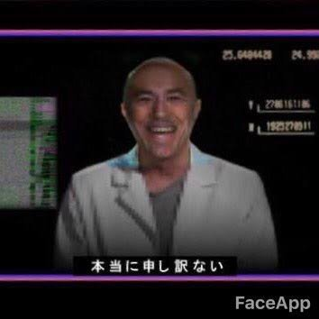

ゲーム中の博士の演出
プレイヤーとロボットが特定の行動の一回目に出現
表示の仕方は演出時と同じでよい

特定の行動
ゲーム開始した瞬間
ビーコンを発射したとき
ロボットがビルを破壊したとき
プレイヤーが死んだとき１
プレイヤーが死んだとき２
プレイヤーが死んだとき３
プレイヤーが射影機を発動したとき
プレイヤーが射影機を選択したとき
ロボットがドローンを発射したとき
ロボットが防衛ラインに到達したとき
射撃フェーズに移行時
射撃フェーズ時のフィルム確認時
ロボット撃破成功時（爆発後）
ロボット撃破失敗時（射撃後黒い煙が上がったとき）

